Folha1
 | TP = True Positives
 | FP = False Positives
 | TN = True Negatives
 | FN = False Negatives
 | UN = Unknow Number

Resultados |  | 2018-02-14 |  |  |  | 2018-02-15 |  |  |  | 2018-02-16 |  |  |  | 2018-02-21 |  |  |  | 2018-02-22 |  |  |  | 2018-02-23 |  |  |  | 2018-02-28 |  |  |  | 2018-03-01 |  |  |  | 2018-03-02
 |  | TP | FP | TN | FN | TP | FP | TN | FN | TP | FP | TN | FN | TP | FP | TN | FN | TP | FP | TN | FN | TP | FP | TN | FN | TP | FP | TN | FN | TP | FP | TN | FN | TP | FP | TN | FN
Conv | 1 Dimensão | 75991 | 0 | 132955 | 5 | 10231 | 16 | 197850 | 13 | 240870 | 0 | 0 | 178560 | 137538 | 0 | 72176 | 1 | 27 | 43 | 208523 | 0 | 29 | 79 | 208466 | 0 | 0 | 13659 | 107722 | 0 | 4062 | 14320 | 46822 | 433 | 57208 | 13 | 151636 | 48
 | 2 Dimensões | 75802 | 1 | 133097 | 51 | 10473 | 0 | 197613 | 24 | 120589 | 0 | 0 | 89126 | 137537 | 0 | 72178 | 0 | 26 | 38 | 208529 | 0 | 47 | 88 | 208438 | 1 | 0 | 13624 | 107757 | 0 | 4311 | 14046 | 46818 | 462 | 57310 | 7 | 151504 | 84
LSTM | 1 T de Seq | 78264 | 0 | 130604 | 83 | 4304 | 2448 | 201344 | 14 | 178936 | 0 | 30487 | 292 | 102935 | 1710 | 104770 | 300 | UN | UN | 208593 | UN | UN | UN | 208574 | UN | 0 | 28994 | 92387 | 0 | 3680 | 6973 | 53949 | 1035 | 75412 | 172 | 133177 | 144
 | 20 T de Seq | 78259 | 1 | 130636 | 51 | 5562 | 1190 | 201324 | 30 | 178936 | 0 | 30654 | 121 | 102913 | 1730 | 105050 | 19 | UN | UN | 208590 | UN | UN | UN | 208570 | UN | 5 | 28985 | 92386 | 1 | 5305 | 5348 | 54406 | 574 | 75398 | 186 | 133281 | 37

Percentage |  | 2018-02-14 |  |  |  | 2018-02-15 |  |  |  | 2018-02-16 |  |  |  | 2018-02-21 |  |  |  | 2018-02-22 |  |  |  | 2018-02-23 |  |  |  | 2018-02-28 |  |  |  | 2018-03-01 |  |  |  | 2018-03-02
 |  | TP | FP | TN | FN | TP | FP | TN | FN | TP | FP | TN | FN | TP | FP | TN | FN | TP | FP | TN | FN | TP | FP | TN | FN | TP | FP | TN | FN | TP | FP | TN | FN | TP | FP | TN | FN
Conv | 1 Dimensão | 1 | 0 | 0.99996239471 | 3.7605294826E-05 | 0.99843856739 | 0.0015614326144 | 0.99993429797 | 6.5702026149E-05 | 1 | 0 | 0 | 1 | 1 | 0 | 0.99998614517 | 1.3854829101E-05 | 0.38571428571 | 0.61428571429 | 1 | 0 | 0.26851851852 | 0.73148148148 | 1 | 0 | 0 | 1 | 1 | 0 | 0.22097704276 | 0.77902295724 | 0.99083694847 | 0.0091630515289 | 0.99977281068 | 0.00022718931861 | 0.99968355265 | 0.00031644735107
 | 2 Dimensões | 0.99998680791 | 1.3192090023E-05 | 0.99961696758 | 0.00038303241506 | 1 | 0 | 0.99987856525 | 0.00012143475159 | 1 | 0 | 0 | 1 | 1 | 0 | 1 | 0 | 0.40625 | 0.59375 | 1 | 0 | 0.34814814815 | 0.65185185185 | 0.99999520243 | 4.7975666742E-06 | 0 | 1 | 1 | 0 | 0.23484229449 | 0.76515770551 | 0.9902284264 | 0.0097715736041 | 0.99987787218 | 0.00012212781548 | 0.99944586643 | 0.00055413357258
LSTM | 1 T de Seq | 1 | 0 | 0.99936489475 | 0.00063510525148 | 0.63744075829 | 0.36255924171 | 0.99993047209 | 6.9527905522E-05 | 1 | 0 | 0.99051301212 | 0.0094869878813 | 0.9836590377 | 0.016340962301 | 0.99714476064 | 0.0028552393642 | UN | UN | UN | UN | UN | UN | UN | UN | 0 | 1 | 1 | 0 | 0.34544259833 | 0.65455740167 | 0.98117634221 | 0.018823657791 | 0.99772438611 | 0.0022756138865 | 0.99891990009 | 0.0010800999092
 | 20 T de Seq | 0.99998722208 | 1.2777919755E-05 | 0.9996097546 | 0.00039024539549 | 0.82375592417 | 0.17624407583 | 0.99985100867 | 0.0001489913287 | 1 | 0 | 0.99606823721 | 0.0039317627945 | 0.98346759936 | 0.016532400638 | 0.99981916645 | 0.00018083354748 | UN | UN | UN | UN | UN | UN | UN | UN | 0.00017247326664 | 0.99982752673 | 0.99998917597 | 1.0824033684E-05 | 0.49798178917 | 0.50201821083 | 0.98955983994 | 0.010440160058 | 0.99753916173 | 0.0024608382727 | 0.99972246808 | 0.00027753191617

Precision |  | 2018-02-14 |  |  |  | 2018-02-15 |  |  |  | 2018-02-16 |  |  |  | 2018-02-21 |  |  |  | 2018-02-22 |  |  |  | 2018-02-23 |  |  |  | 2018-02-28 |  |  |  | 2018-03-01 |  |  |  | 2018-03-02

Conv | 1 Dimensão | 1 |  |  |  | 0.99843856739 |  |  |  | 1 |  |  |  | 1 |  |  |  | 0.38571428571 |  |  |  | 0.26851851852 |  |  |  | 0 |  |  |  | 0.22097704276 |  |  |  | 0.99977281068
 | 2 Dimensões | 0.99998680791 |  |  |  | 1 |  |  |  | 1 |  |  |  | 1 |  |  |  | 0.40625 |  |  |  | 0.34814814815 |  |  |  | 0 |  |  |  | 0.23484229449 |  |  |  | 0.99987787218
LSTM | 1 T de Seq | 1 |  |  |  | 0.63744075829 |  |  |  | 1 |  |  |  | 0.9836590377 |  |  |  | #VALUE! |  |  |  | #VALUE! |  |  |  | 0 |  |  |  | 0.34544259833 |  |  |  | 0.99772438611
 | 20 T de Seq | 0.99998722208 |  |  |  | 0.82375592417 |  |  |  | 1 |  |  |  | 0.98346759936 |  |  |  | #VALUE! |  |  |  | #VALUE! |  |  |  | 0.00017247326664 |  |  |  | 0.49798178917 |  |  |  | 0.99753916173

Recall/ Determination Rate |  | 2018-02-14 |  |  |  | 2018-02-15 |  |  |  | 2018-02-16 |  |  |  | 2018-02-21 |  |  |  | 2018-02-22 |  |  |  | 2018-02-23 |  |  |  | 2018-02-28 |  |  |  | 2018-03-01 |  |  |  | 2018-03-02

Conv | 1 Dimensão | 0.99993420706 |  |  |  | 0.99873096447 |  |  |  | 0.57427937916 |  |  |  | 0.99999272933 |  |  |  | 1 |  |  |  | 1 |  |  |  | #DIV/0! |  |  |  | 0.90367074527 |  |  |  | 0.99916165991
 | 2 Dimensões | 0.9993276469 |  |  |  | 0.99771363247 |  |  |  | 0.57501370908 |  |  |  | 1 |  |  |  | 1 |  |  |  | 0.97916666667 |  |  |  | #DIV/0! |  |  |  | 0.90320553111 |  |  |  | 0.99853643238
LSTM | 1 T de Seq | 0.99894061036 |  |  |  | 0.99675775822 |  |  |  | 0.99837079028 |  |  |  | 0.99709400881 |  |  |  | #VALUE! |  |  |  | #VALUE! |  |  |  | #DIV/0! |  |  |  | 0.78048780488 |  |  |  | 0.99809412886
 | 20 T de Seq | 0.99934874218 |  |  |  | 0.99463519313 |  |  |  | 0.99932423753 |  |  |  | 0.99981541212 |  |  |  | #VALUE! |  |  |  | #VALUE! |  |  |  | 0.83333333333 |  |  |  | 0.90236434768 |  |  |  | 0.9995095115

False Alarm Rate |  | 2018-02-14 |  |  |  | 2018-02-15 |  |  |  | 2018-02-16 |  |  |  | 2018-02-21 |  |  |  | 2018-02-22 |  |  |  | 2018-02-23 |  |  |  | 2018-02-28 |  |  |  | 2018-03-01 |  |  |  | 2018-03-02

Conv | 1 Dimensão | 0 |  |  |  | 8.0862806142E-05 |  |  |  | #DIV/0! |  |  |  | 0 |  |  |  | 0.00020616974962 |  |  |  | 0.00037881512383 |  |  |  | 0.11252996762 |  |  |  | 0.23420889078 |  |  |  | 8.5724271179E-05
 | 2 Dimensões | 7.5132609055E-06 |  |  |  | 0 |  |  |  | #DIV/0! |  |  |  | 0 |  |  |  | 0.00018219564936 |  |  |  | 0.00042200972541 |  |  |  | 0.11224161936 |  |  |  | 0.23077681388 |  |  |  | 4.6201265915E-05
LSTM | 1 T de Seq | 0 |  |  |  | 0.012012247782 |  |  |  | 0 |  |  |  | 0.016059353869 |  |  |  | #VALUE! |  |  |  | #VALUE! |  |  |  | 0.23886769758 |  |  |  | 0.11445783133 |  |  |  | 0.0012898484428
 | 20 T de Seq | 7.6547991763E-06 |  |  |  | 0.0058761369584 |  |  |  | 0 |  |  |  | 0.016201535868 |  |  |  | #VALUE! |  |  |  | #VALUE! |  |  |  | 0.23881322556 |  |  |  | 0.0895002845 |  |  |  | 0.0013936029131

True Negative Rate |  | 2018-02-14 |  |  |  | 2018-02-15 |  |  |  | 2018-02-16 |  |  |  | 2018-02-21 |  |  |  | 2018-02-22 |  |  |  | 2018-02-23 |  |  |  | 2018-02-28 |  |  |  | 2018-03-01 |  |  |  | 2018-03-02

Conv | 1 Dimensão | 1 |  |  |  | 0.99991913719 |  |  |  | #DIV/0! |  |  |  | 1 |  |  |  | 0.99979383025 |  |  |  | 0.99962118488 |  |  |  | 0.88747003238 |  |  |  | 0.76579110922 |  |  |  | 0.99991427573
 | 2 Dimensões | 0.99999248674 |  |  |  | 1 |  |  |  | #DIV/0! |  |  |  | 1 |  |  |  | 0.99981780435 |  |  |  | 0.99957799027 |  |  |  | 0.88775838064 |  |  |  | 0.76922318612 |  |  |  | 0.99995379873
LSTM | 1 T de Seq | 1 |  |  |  | 0.98798775222 |  |  |  | 1 |  |  |  | 0.98394064613 |  |  |  | #VALUE! |  |  |  | #VALUE! |  |  |  | 0.76113230242 |  |  |  | 0.88554216867 |  |  |  | 0.99871015156
 | 20 T de Seq | 0.9999923452 |  |  |  | 0.99412386304 |  |  |  | 1 |  |  |  | 0.98379846413 |  |  |  | #VALUE! |  |  |  | #VALUE! |  |  |  | 0.76118677444 |  |  |  | 0.9104997155 |  |  |  | 0.99860639709

Accuracy |  | 2018-02-14 |  |  |  | 2018-02-15 |  |  |  | 2018-02-16 |  |  |  | 2018-02-21 |  |  |  | 2018-02-22 |  |  |  | 2018-02-23 |  |  |  | 2018-02-28 |  |  |  | 2018-03-01 |  |  |  | 2018-03-02

Conv | 1 Dimensão | 0.99997607094 |  |  |  | 0.99986065062 |  |  |  | 0.57427937916 |  |  |  | 0.99999523162 |  |  |  | 0.99979385694 |  |  |  | 0.99962123755 |  |  |  | 0.88747003238 |  |  |  | 0.77523348112 |  |  |  | 0.99970800124
 | 2 Dimensões | 0.99975113783 |  |  |  | 0.99988467637 |  |  |  | 0.57501370908 |  |  |  | 1 |  |  |  | 0.99981782706 |  |  |  | 0.99957329293 |  |  |  | 0.88775838064 |  |  |  | 0.77896613191 |  |  |  | 0.9995643953
LSTM | 1 T de Seq | 0.99960277768 |  |  |  | 0.98816971794 |  |  |  | 0.99860763417 |  |  |  | 0.99041556398 |  |  |  | #VALUE! |  |  |  | #VALUE! |  |  |  | 0.76113230242 |  |  |  | 0.8779956427 |  |  |  | 0.99848735071
 | 20 T de Seq | 0.99975113306 |  |  |  | 0.99413760295 |  |  |  | 0.99942301548 |  |  |  | 0.99165999084 |  |  |  | #VALUE! |  |  |  | #VALUE! |  |  |  | 0.76119034084 |  |  |  | 0.90977099934 |  |  |  | 0.99893251381

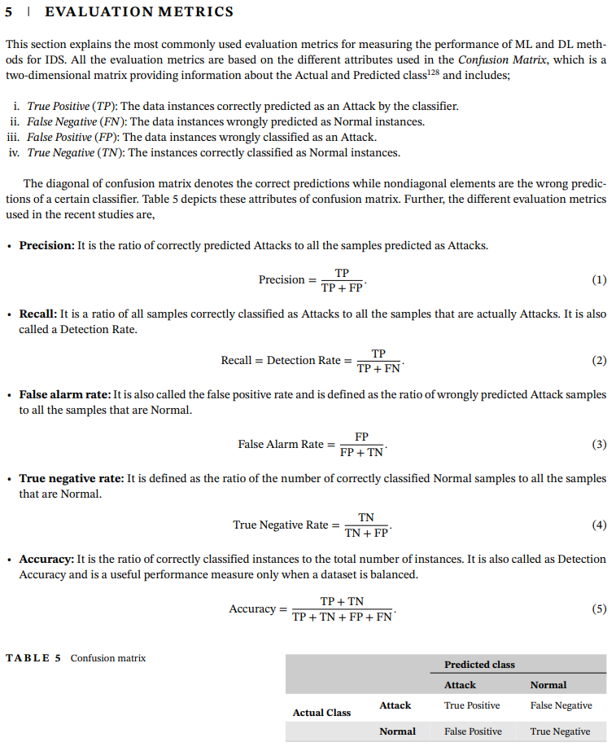

Esta tudo mal

Folha2
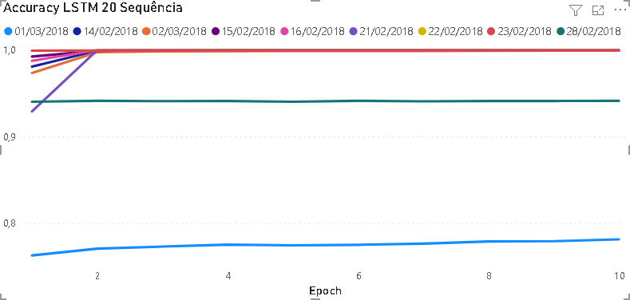
Accuracy

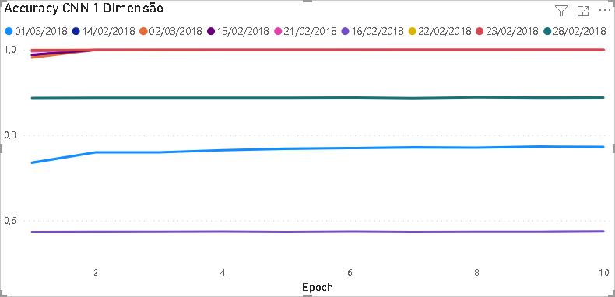
CNN 1
Epoch | 2018-02-14 | 2018-02-15 | 2018-02-16 | 2018-02-21 | 2018-02-22 | 2018-02-23 | 2018-02-28 | 2018-03-01 | 2018-03-02
1 | 0.9867 | 0.9875 | 0.5732 | 0.9959 | 0.9996 | 0.999 | 0.8866 | 0.7351 | 0.9812
2 | 0.9996 | 0.9992 | 0.5733 | 1 | 0.9997 | 0.9994 | 0.8871 | 0.7594 | 0.999
3 | 0.9997 | 0.9994 | 0.5737 | 1 | 0.9996 | 0.9994 | 0.8872 | 0.7594 | 0.9992
4 | 0.9997 | 0.9995 | 0.5741 | 1 | 0.9997 | 0.9996 | 0.8872 | 0.7644 | 0.9995
5 | 0.9998 | 0.9995 | 0.5732 | 1 | 0.9997 | 0.9996 | 0.887 | 0.7678 | 0.9994
6 | 0.9998 | 0.9996 | 0.5741 | 1 | 0.9998 | 0.9996 | 0.8877 | 0.7693 | 0.9995
7 | 0.9998 | 0.9997 | 0.5732 | 1 | 0.9997 | 0.9996 | 0.8863 | 0.771 | 0.9996
8 | 0.9998 | 0.9997 | 0.5736 | 1 | 0.9997 | 0.9996 | 0.8879 | 0.7703 | 0.9996
9 | 0.9999 | 0.9998 | 0.5736 | 1 | 0.9997 | 0.9996 | 0.8873 | 0.7729 | 0.9997
10 | 0.9999 | 0.9998 | 0.5746 | 1 | 0.9997 | 0.9996 | 0.8877 | 0.7719 | 0.9996

CNN 2
Epoch | 2018-02-14 | 2018-02-15 | 2018-02-16 | 2018-02-21 | 2018-02-22 | 2018-02-23 | 2018-02-28 | 2018-03-01 | 2018-03-02
1 | 0.9854 | 0.9903 | 0.5744 | 0.9958 | 0.9997 | 0.999 | 0.8868 | 0.7352 | 0.9817
2 | 0.9996 | 0.9993 | 0.5739 | 0.9999 | 0.9997 | 0.9995 | 0.8881 | 0.7616 | 0.9985
3 | 0.9997 | 0.9994 | 0.5742 | 1 | 0.9996 | 0.9995 | 0.8868 | 0.7692 | 0.9989
4 | 0.9998 | 0.9994 | 0.5738 | 1 | 0.9997 | 0.9996 | 0.888 | 0.7727 | 0.9992
5 | 0.9998 | 0.9995 | 0.574 | 1 | 0.9997 | 0.9996 | 0.8875 | 0.7714 | 0.9992
6 | 0.9998 | 0.9997 | 0.574 | 1 | 0.9998 | 0.9996 | 0.8879 | 0.7734 | 0.9993
7 | 0.9998 | 0.9997 | 0.5742 | 1 | 0.9997 | 0.9996 | 0.8882 | 0.7708 | 0.9995
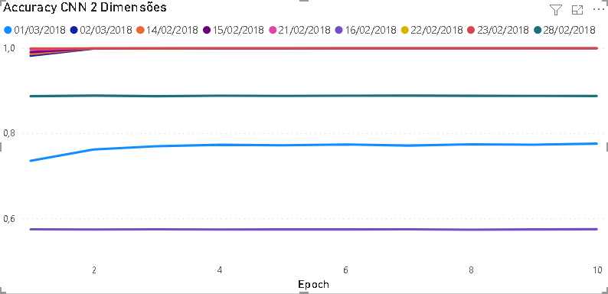
8 | 0.9999 | 0.9998 | 0.5733 | 1 | 0.9998 | 0.9996 | 0.8877 | 0.7739 | 0.9995
9 | 0.9998 | 0.9998 | 0.574 | 1 | 0.9998 | 0.9997 | 0.8875 | 0.7729 | 0.9995
10 | 0.9998 | 0.9998 | 0.5745 | 1 | 0.9997 | 0.9996 | 0.8873 | 0.7754 | 0.9996

LSTM 1
Epoch | 2018-02-14 | 2018-02-15 | 2018-02-16 | 2018-02-21 | 2018-02-22 | 2018-02-23 | 2018-02-28 | 2018-03-01 | 2018-03-02
1 | 0.9176 | 0.9443 | 0.9781 | 0.9821 | 0.997 | 0.9993 | 0.9412 | 0.7336 | 0.8693
2 | 0.9971 | 0.9508 | 0.9981 | 0.9999 | 0.9997 | 0.9994 | 0.9412 | 0.7342 | 0.9455
3 | 0.998 | 0.9936 | 0.9979 | 0.9999 | 0.9997 | 0.9994 | 0.9408 | 0.7355 | 0.9171
4 | 0.9986 | 0.9988 | 0.9987 | 0.9987 | 0.9996 | 0.9994 | 0.9411 | 0.736 | 0.9274
5 | 0.999 | 0.9993 | 0.9986 | 0.9999 | 0.9996 | 0.9994 | 0.9404 | 0.7369 | 0.9869

CNN 2
Epoch | 2018-02-14 | 2018-02-15 | 2018-02-16 | 2018-02-21 | 2018-02-22 | 2018-02-23 | 2018-02-28 | 2018-03-01 | 2018-03-02
1 | 0.9808 | 0.9924 | 0.9875 | 0.929 | 0.9995 | 0.9992 | 0.9402 | 0.7625 | 0.9734
2 | 0.9993 | 0.9991 | 1 | 0.9999 | 0.9996 | 0.9994 | 0.9412 | 0.7703 | 0.9974
3 | 0.9996 | 0.9997 | 1 | 0.9999 | 0.9997 | 0.9994 | 0.9408 | 0.7727 | 0.9983
4 | 0.9996 | 0.9999 | 1 | 1 | 0.9997 | 0.9995 | 0.941 | 0.7749 | 0.9986
5 | 0.9997 | 0.9999 | 1 | 1 | 0.9996 | 0.9994 | 0.9402 | 0.7741 | 0.9988
6 | 0.9997 | 0.9999 | 1 | 1 | 0.9997 | 0.9994 | 0.9412 | 0.7747 | 0.9989
7 | 0.9997 | 0.9999 | 1 | 1 | 0.9997 | 0.9994 | 0.9406 | 0.7761 | 0.9989
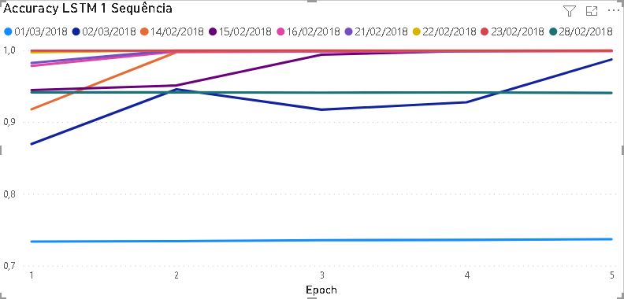
8 | 0.9997 | 0.9999 | 1 | 1 | 0.9997 | 0.9994 | 0.941 | 0.7786 | 0.999
9 | 0.9997 | 0.9999 | 1 | 1 | 0.9996 | 0.9994 | 0.941 | 0.7789 | 0.9992
10 | 0.9997 | 0.9999 | 1 | 1 | 0.9996 | 0.9994 | 0.9412 | 0.781 | 0.9993

